KAPAK
Türkiye Atletizm Federasyonu
Kastamonu Atletizm İl Temsilciliği

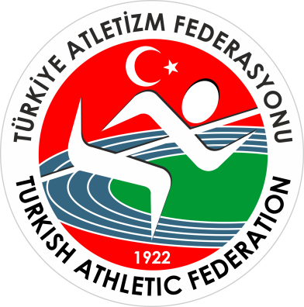
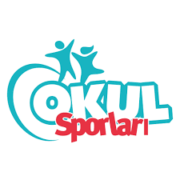

OKUL SPORLARI KROS İL BİRİNCİLİĞİ YARIŞMALARI

 | Kastamonu

Yarışma Adı : | OKUL SPORLARI KROS İL BİRİNCİLİĞİ YARIŞMALARI
Mesafe : | 3 km.
Kategori : | Genç Kızlar A
Yarışmanın Yapıldığı İl : | Kastamonu
Yarışma Tarihi : | 2025-11-21 10:00:00
Katılan Sporcu Sayısı : | 48
Katılan Takım Sayısı : | 8
Hava Durumu ve Sıcaklığı: | °C
Yarışma Yeri : | YOL KONAK - İZCİLİK

